Лист1
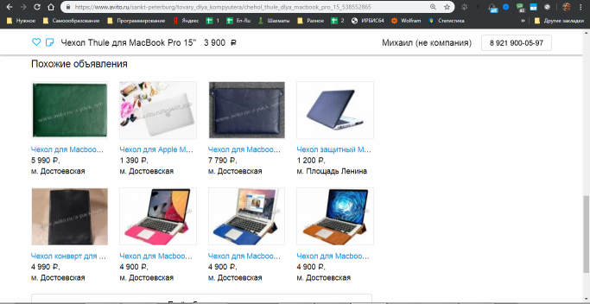
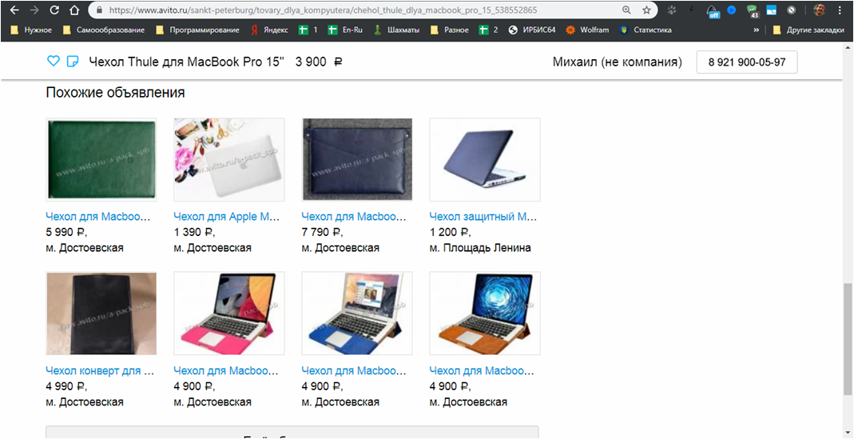
https://www.avito.ru/sankt-peterburg/tovary_dlya_kompyutera/chehol_thule_dlya_macbook_pro_15_538552865
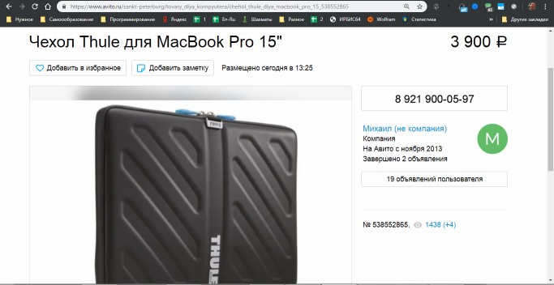

https://www.avito.ru/sankt-peterburg/tovary_dlya_kompyutera/chehol_thule_dlya_macbook_pro_15_538552865
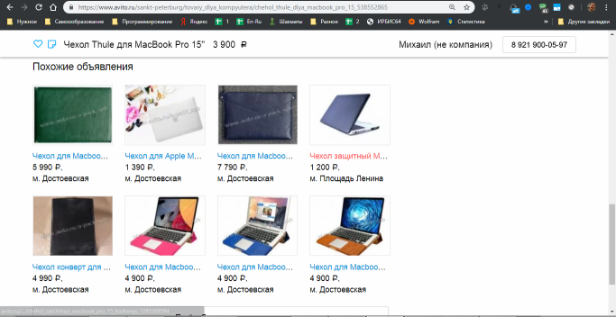

https://www.avito.ru/sankt-peterburg/tovary_dlya_kompyutera/chehol_thule_dlya_macbook_pro_15_538552865
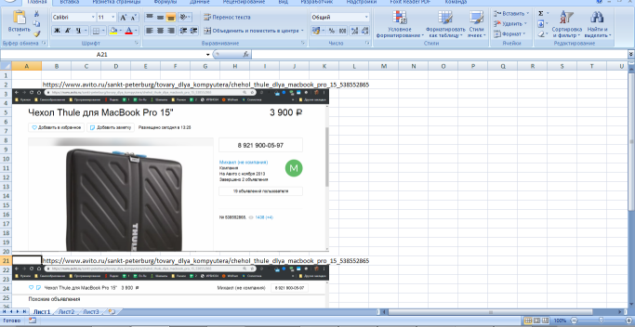

https://www.avito.ru/sankt-peterburg/tovary_dlya_kompyutera/chehol_thule_dlya_macbook_pro_15_538552865

